SELECT PROVINCE
EN - APPLICATION CHART
Select Province: Choissisez votre province: | ON

EN - SELL SHEET (4D)
 | Current Labor Rates
 | Taux de main d'oeuvre en cours
 | AB | $162.00
 | BC | $168.00
 | MB | $155.00
 | NB | $130.00
 | NL | $130.00
 | NS | $130.00
FR - CHARTE D'APPLICATION
 | ON | $150.00 | ON
 | PEI | $125.00
 | QC | $140.00
FR - FICHE DE VENTE (4D)
 | SK | $155.00
 | YT | $168.00

All published prices, trim specifications, and availability are subject to change without prior notice.
Tout prix, spécifications de versions et disponibilté d'accessoires publiés sont sujets à changer sans pré-avis.

26MY_CIV4D_APP_EN

Honda Internal | Honda Accessories
 | Model Name | Civic Sedan
 | Model Year | 2026
 | S = Standard (accessory comes standard on this trim)
 | T = Tire Size Change (the size of the accessory wheel is smaller/larger than the OE Wheel. Customer will require new tires to fit these wheels.)
 | E = Exchange Standard Equipment (the size of the accessory wheel is the same size as the OE wheel and therefore they can use the OE tire.)
 | N/A = Not Applicable (accessory cannot be applied to this trim)

 |  |  |  |  |  | Province
 | 1.0 Packages and Kits |  |  |  |  | ON
 | Description | Part Number | Dealer Net | List Price | FRT | Installed Price | Application |  |  |  |  | Comments
 |  |  |  |  |  |  | LX | SPORT | SPORT Hybrid | Sport Touring Hybrid | Si
25CIV-ENK-WTPK | 16” Enkei M52 Wheels & Michelin X-ICE Snow Tire Package | 25CIV-ENK-WTPK | $1,556.88 | $1,980.00 | 1.2 | $2,181.60 | • | • | N/A | N/A | • | Priced as a set of 4 wheels.
480-670-6545-SP or 480-670-6545-GB | 16" Enkei M52 Wheels - Silver or Gloss Black | 480-670-6545-SP or 480-670-6545-GB
34417 | Michelin X-ICE Snow Tires - 215/55/16 | 34417

25CIV-STL-WTPK | 16” Winter Steel Wheels & Michelin X-ICE Snow Tire Package |  | $1,124.48 | $1,492.48 | 1.2 | $1,694.08 | • | • | N/A | N/A | • | Priced as a set of 4 wheels.
42700-TBA-A12 | 16” Winter Steel Wheels | 42700-TBA-A12
34417 | Michelin X-ICE Snow Tires - 215/55/16 | 34417

25CIV-AERO-PK | Aero Kit |  | $774.00 | $1,289.70 | 3 | $1,793.70 | • | • | • | • | N/A | 10% Discount Applied. Includes body coloured front underbody spoiler, black HPD side and rear underbody colour spoilers.
25CIV-ARO-NH883 | Platinum White Pearl (NH-883P) | 25CIV-ARO-NH883
25CIV-ARO-NH904 | Meteriod Gray Pearl (NH-904M) | 25CIV-ARO-NH904
25CIV-ARO-NH731 | Crystal Black Pearl (NH-731P) | 25CIV-ARO-NH731
25CIV-ARO-R513 | Rallye Red (R-513) | 25CIV-ARO-R513
25CIV-ARO-NH912 | Urban Grey Pearl (NH-912P) | 25CIV-ARO-NH912
25CIV-ARO-B645 | Blue Lagoon Pearl (B-645P) | 25CIV-ARO-B645
25CIV-ARO-NH932 | Solar Reflection Silver (NH-932M) | 25CIV-ARO-NH932

22CIV-COLD-PK15 | Cold Weather Package - 1.5L | 22CIV-COLD-PK15 | $209.95 | $350.55 | 1.4 | $585.75 | N/A | N/A | N/A | N/A | • | 5% Discount Applied.
08T44-TLA-300A | Engine Block Heater - 1.5L | 08T44-TLA-300A
31670-BMS-004H | Optimate 12V Auto Battery Charger/Maintainer | 31670-BMS-004H

22CIV-COLD-PK20 | Cold Weather Package - 2.0L | 22CIV-COLD-PK20 | $224.20 | $374.30 | 1.4 | $609.50 | • | • | • | • | N/A | 5% Discount Applied.
08T44-SNA-302 | Engine Block Heater - 2.0L | 08T44-SNA-302
31670-BMS-004H | Optimate 12V Auto Battery Charger/Maintainer | 31670-BMS-004H

22CIV-PRO-ALL | Protection Package - All-Season | 22CIV-PRO-ALL | $288.90 | $536.00 | 0.6 | $636.80 | • | • | N/A | N/A | •
08P17-T20-110 | Floor Mats - All-Season | 08P17-T20-110
08U45-T20-100 | Trunk Tray | 08U45-T20-100
08P09-T20-300 | Splash Guards - Rear | 08P09-T20-300

25CIV-PRO-HYB | Protection Package - Hybrid | 25CIV-PRO-HYB | $288.90 | $536.00 | 0.6 | $636.80 | N/A | N/A | • | • | N/A
08P17-T20-110A | Floor Mats Hybrid - All-Season | 08P17-T20-110A
08U45-T20-100 | Trunk Tray | 08U45-T20-100
08P09-T20-300 | Splash Guards - Rear | 08P09-T20-300

25CIV-PRO-FLM | Protection Package - Film | 25CIV-PRO-FLM | $207.90 | $346.50 | 1.2 | $548.10 | • | • | • | • | • | 10% Discount Applied. Cannot be installed with Door Edge Guards
08P20-T20-100A | Door Edge Film | 08P20-T20-100A
08P04-T20-100 | Door Sill Protection Film | 08P04-T20-100
08P48-T20-100A | Rear Bumper Applique | 08P48-T20-100A

 | 2.0 Wheels and Wheel Accessories
 | Description | Part Number | Dealer Net | List Price | FRT | Installed Price | Application |  |  |  |  | Comments
 |  |  |  |  |  |  | LX | SPORT | SPORT Hybrid | Sport Touring Hybrid | Si
480-670-6545GB | 16" Enkei M52 Wheel - Gloss Black | 480-670-6545GB | $744.00 | $1,000.00 | 1.6 | $1,268.80 | E | T | N/A | N/A | T | Priced as a set of 4 wheels. Tires sold separately.
480-670-6545SP | 16" Enkei M52 Wheel - Silver | 480-670-6545SP | $744.00 | $1,000.00 | 1.6 | $1,268.80 | E | T | N/A | N/A | T | Priced as a set of 4 wheels. Tires sold separately.
509-775-6545BH | 17" Enkei Draco Wheel, Gloss Black | 509-775-6545BH | $832.00 | $1,116.00 | 1.6 | $1,384.80 | N/A | N/A | T | T | T | Priced as a set of 4 wheels. Tires sold separately.
509-775-6545SH | 17" Enkei Draco Wheel, Silver | 509-775-6545SH | $832.00 | $1,116.00 | 1.6 | $1,384.80 | N/A | N/A | T | T | T | Priced as a set of 4 wheels. Tires sold separately.
08W17-PC4-300 | 17” Winter Steel Wheels | 08W17-PC4-300 | $369.00 | $615.00 | 1.6 | $883.80 | N/A | N/A | T | T | N/A | Priced as a set of 4 wheels. Tires sold separately. Requires 215/50/R17 95H Tires
08W42-TGG-301 | Wheel Locks - Black | 08W42-TGG-301 | $59.00 | $98.00 | 0.2 | $131.60 | • | • | • | • | •
08W42-SNA-301 | Wheel Locks - Chrome | 08W42-SNA-301 | $42.00 | $70.00 | 0.2 | $103.60 | • | • | • | • | •
08W42-TGG-100 | Wheel Lug Nuts - Black | 08W42-TGG-100 | $55.00 | $88.00 | 0.2 | $121.60 | • | • | • | • | • | Includes: 1 set (i.e. 4 lug nuts). A complete install requires 5 sets (i.e. 20 lug nuts) for 4 wheels.

 | 3.0 Exterior
 | Description | Part Number | Dealer Net | List Price | FRT | Installed Price | Application |  |  |  |  | Comments
 |  |  |  |  |  |  | LX | SPORT | SPORT Hybrid | Sport Touring Hybrid | Si
08F10-T20-110 | Decklid Spoiler, HPD - LX, SPORT, and EX | 08F10-T20-110 | $284.00 | $473.00 | 0.7 | $590.60 | • | • | • | N/A | N/A | HPD Logo.
08F10-T20-110A | Decklid Spoiler, HPD - TOURING | 08F10-T20-110A | $284.00 | $473.00 | 0.7 | $590.60 | N/A | N/A | N/A | • | N/A | HPD Logo.
08P20-T20-100A | Door Edge Film | 08P20-T20-100A | $65.00 | $108.00 | 0.5 | $192.00 | • | • | • | • | • | Cannot be installed with Door Edge Guards
08P48-T20-100 | Door Handle Film | 08P48-T20-100 | $48.00 | $80.00 | 0.4 | $147.20 | • | • | • | • | •
08R04-T20-100A | Door Visors - Black | 08R04-T20-100A | $201.00 | $335.00 | 0.5 | $419.00 | N/A | • | • | • | •
08R04-T20-100 | Door Visors - Black w/ Stainless Steel Moulding | 08R04-T20-100 | $201.00 | $335.00 | 0.5 | $419.00 | • | N/A | N/A | N/A | N/A | Stainless Steel Moulding.
08F20-T20-100 | Emblem, Gloss Black - H-Mark & Civic | 08F20-T20-100 | $102.00 | $170.00 | 1.2 | $371.60 | • | N/A | N/A | N/A | N/A | Civic, Front and Rear H-Mark Logo.
08F20-T20-100E | Emblem, Gloss Black - H-Mark | 08F20-T20-100E | $83.00 | $120.00 | 1 | $288.00 | • | • | • | • | • | Front and Rear H-Mark Logo.
08F20-T20-100B | Emblem, Hybrid | 08F20-T20-100B | $44.00 | $73.00 | 0.2 | $106.60 | N/A | N/A | • | • | N/A
08P47-T20-300 | Hood Protector | 08P47-T20-300 | $215.00 | $358.00 | 0.6 | $458.80 | • | • | • | • | •
08R01-T20-300 | Moonroof Visor | 08R01-T20-300 | $169.00 | $282.00 | 0.3 | $332.40 | N/A | • | • | • | •
08P48-T20-100A | Rear Bumper Applique | 08P48-T20-100A | $66.00 | $110.00 | 0.3 | $160.40 | • | • | • | • | •
08P09-T20-300 | Splash Guards - Rear | 08P09-T20-300 | $61.00 | $102.00 | 0.4 | $169.20 | • | • | • | • | •
08F24-T20-100 | Underbody Spoiler, HPD - Rear | 08F24-T20-100 | $224.00 | $373.00 | 1 | $541.00 | • | • | • | • | • | HPD Logo.
08F04-T20-100 | Underbody Spoiler, HPD - Side | 08F04-T20-100 | $381.00 | $635.00 | 1 | $803.00 | • | • | • | • | N/A | HPD Logo.
08F01-T20-XXXX | Front Underbody Spoiler
08F01-T20-130A | Platinum White Pearl (NH-883P) | 08F01-T20-130A | $255.00 | $425.00 | 1 | $593.00 | • | • | • | • | •
08F01-T20-170A | Meteriod Gray Pearl (NH-904M) | 08F01-T20-170A | $255.00 | $425.00 | 1 | $593.00 | N/A | • | N/A | N/A | N/A
08F01-T20-180A | Crystal Black Pearl (NH-731P) | 08F01-T20-180A | $255.00 | $425.00 | 1 | $593.00 | • | • | • | • | •
08F01-T20-190A | Rallye Red (R-513) | 08F01-T20-190A | $255.00 | $425.00 | 1 | $593.00 | • | • | • | • | •
08F01-T20-1J0A | Urban Grey Pearl (NH-912P) | 08F01-T20-1J0A | $255.00 | $425.00 | 1 | $593.00 | N/A | N/A | N/A | • | •
08F01-T20-1P0A | Blue Lagoon Pearl (B-645P) | 08F01-T20-1P0A | $255.00 | $425.00 | 1 | $593.00 | N/A | N/A | N/A | • | N/A
08F01-T20-1Z0A | Solar Reflection Silver (NH-932M) | 08F01-T20-1Z0A | $255.00 | $425.00 | 1 | $593.00 | • | • | • | • | N/A
08P05-T20-XXXX | Body Side Molding
08P05-T20-130 | Platinum White Pearl (NH-883P) | 08P05-T20-130 | $209.00 | $348.00 | 0.4 | $415.20 | • | • | • | • | •
08P05-T20-170 | Meteriod Gray Pearl (NH-904M) | 08P05-T20-170 | $209.00 | $348.00 | 0.4 | $415.20 | N/A | • | N/A | N/A | N/A
08P05-T20-180 | Crystal Black Pearl (NH-731P) | 08P05-T20-180 | $209.00 | $348.00 | 0.4 | $415.20 | • | • | • | • | •
08P05-T20-190 | Rallye Red (R-513) | 08P05-T20-190 | $209.00 | $348.00 | 0.4 | $415.20 | • | • | • | • | •
08P05-T20-1F0 | Urban Grey Pearl (NH-912P) | 08P05-T20-1F0 | $209.00 | $348.00 | 0.4 | $415.20 | N/A | N/A | N/A | • | •
08P05-T20-1G0 | Blue Lagoon Pearl (B-645P) | 08P05-T20-1G0 | $209.00 | $348.00 | 0.4 | $415.20 | N/A | N/A | N/A | • | N/A
08P05-T20-1Z0 | Solar Reflection Silver (NH-932M) | 08P05-T20-1Z0 | $209.00 | $348.00 | 0.4 | $415.20 | • | • | • | • | N/A
08P20-T20-XXXX | Door Edge Guards
08P20-T20-130 | Platinum White Pearl (NH-883P) | 08P20-T20-130 | $136.00 | $194.00 | 0.4 | $261.20 | • | • | • | • | •
08P20-T20-170 | Meteriod Gray Pearl (NH-904M) | 08P20-T20-170 | $48.99 | $73.99 | 0.4 | $141.19 | N/A | • | N/A | N/A | N/A
08P20-T20-180 | Crystal Black Pearl (NH-731P) | 08P20-T20-180 | $136.00 | $194.00 | 0.4 | $261.20 | • | • | • | • | •
08P20-T20-190 | Rallye Red (R-513) | 08P20-T20-190 | $136.00 | $194.00 | 0.4 | $261.20 | • | • | • | • | •
08P20-T20-1J0 | Urban Grey Pearl (NH-912P) | 08P20-T20-1J0 | $136.00 | $194.00 | 0.4 | $261.20 | N/A | N/A | N/A | • | •
08P20-T20-1P0 | Blue Lagoon Pearl (B-645P) | 08P20-T20-1P0 | $136.00 | $194.00 | 0.4 | $261.20 | N/A | N/A | N/A | • | N/A
08P20-T20-1Z0 | Solar Reflection Silver (NH-932M) | 08P20-T20-1Z0 | $136.00 | $194.00 | 0.4 | $261.20 | • | • | • | • | N/A

 | 4.0 Interior
 | Description | Part Number | Dealer Net | List Price | FRT | Installed Price | Application |  |  |  |  | Comments
 |  |  |  |  |  |  | LX | SPORT | SPORT Hybrid | Sport Touring Hybrid | Si
08U25-S3Y-305 | Ashtray | 08U25-S3Y-305 | $39.00 | $65.00 | 0 | $65.00 | • | • | • | • | •
08L96-TA0-301A | Cargo Hook | 08L96-TA0-301A | $16.00 | $27.00 | 0.2 | $60.60 | • | • | • | • | • | 1 Hook.
08L96-T20-300 | Cargo Net | 08L96-T20-300 | $57.00 | $95.00 | 0.4 | $162.20 | • | • | • | • | •
08P04-T20-100 | Door Sill Protection Film | 08P04-T20-100 | $100.00 | $167.00 | 0.4 | $234.20 | • | • | • | • | •
08P17-T20-110 | Floor Mats - All-Season | 08P17-T20-110 | $145.00 | $242.00 | 0.1 | $258.80 | • | • | N/A | N/A | • | Includes Front and Rear.
08P17-T20-110A | Floor Mats Hybrid - All-Season | 08P17-T20-110A | $145.00 | $242.00 | 0.1 | $258.80 | N/A | N/A | • | • | N/A
08P15-T20-110 | Floor Mats - Carpet | 08P15-T20-110 | $231.00 | $385.00 | 0.1 | $401.80 | • | • | • | • | • | Includes Front and Rear.
08R13-T20-300 | Rear Passenger Window Shade | 08R13-T20-300 | $163.00 | $268.00 | 0.5 | $352.00 | • | • | • | • | • | Includes Left and Right Side.
08U45-T20-100 | Trunk Tray | 08U45-T20-100 | $115.00 | $192.00 | 0.1 | $208.80 | • | • | • | • | •
08U45-T20-300A | Trunk Tray Dividers | 08U45-T20-300A | $75.00 | $125.00 | 0.1 | $141.80 | • | • | • | • | • | Dividers Only.

 | 5.0 Electrical
 | Description | Part Number | Dealer Net | List Price | FRT | Installed Price | Application |  |  |  |  | Comments
 |  |  |  |  |  |  | LX | SPORT | SPORT Hybrid | Sport Touring Hybrid | Si
08T44-TLA-300A | Engine Block Heater - 1.5L | 08T44-TLA-300A | $130.00 | $217.00 | 1.4 | $452.20 | N/A | N/A | N/A | N/A | •
08T44-SNA-302 | Engine Block Heater - 2.0L | 08T44-SNA-302 | $145.00 | $242.00 | 1.4 | $477.20 | • | • | • | • | N/A
08E12-T20-100B | Illuminated Door Sill Trim | 08E12-T20-100B | $249.00 | $415.00 | 1.1 | $599.80 | • | • | • | • | • | Includes Front and Rear trims. Front illumination only.
31670-BMS-004H | Optimate 12V Auto Battery Charger/Maintainer | 31670-BMS-004H | $91.00 | $152.00 | 0 | $152.00 | • | • | • | • | •
31670-BMS-LEAD | Battery Lead | 31670-BMS-LEAD | $18.00 | $26.00 | 0 | $26.00 | • | • | • | • | •

TUPP-HONDA | 6.0 Paint Pens
 | Description | Part Number | Dealer Net | List Price | FRT | Installed Price | Application |  |  |  |  | Comments
 |  |  |  |  |  |  | LX | SPORT | SPORT Hybrid | Sport Touring Hybrid | Si
TUCH-NH883P-A1 | Platinum White Pearl (NH-883P) | TUCH-NH883P-A1 | $13.00 | $21.50 | 0 | $21.50 | • | • | • | • | •
TUCHNH904MA1 | Meteoroid Gray Pearl (NH-904M) | TUCHNH904MA1 |  |  |  |  | N/A | • | N/A | N/A | N/A
TUCH-NH731P-A1 | Crystal Black Pearl (NH-731P) | TUCH-NH731P-A1 |  |  |  |  | • | • | • | • | •
TUCHR513A1 | Rallye Red (R-513) | TUCHR513A1 |  |  |  |  | • | • | • | • | •
TUCHNH912PA1 | Urban Grey Pearl (NH-912P) | TUCHNH912PA1 |  |  |  |  | N/A | N/A | N/A | • | •
TUCHB645PA1 | Blue Lagoon Pearl (B-645P) | TUCHB645PA1 |  |  |  |  | N/A | N/A | N/A | • | N/A
TUCHNH932MA1 | Solar Reflection Silver (NH-932M) | TUCHNH932MA1 |  |  |  |  | • | • | • | • | N/A

TUCH-NEEDLES | Fine Sanding Needles | TUCH-NEEDLES | $9.50 | $15.75 | 0 | $15.75 | • | • | • | • | • | Quantity of 5.
TUCH-STICKS | Fine Sanding Sticks | TUCH-STICKS | $2.45 | $4.00 | 0 | $4.00 | • | • | • | • | • | Quantity of 5.
TUCH-TIPS | Paint Pen Replacement Tips | TUCH-TIPS | $13.75 | $23.00 | 0 | $23.00 | • | • | • | • | • | Quantity of 25.

 | Publication Date: | All published prices, trim specifications, and availability are subject to change without prior notice.
 | 2025-06-12 | Red Pricing = Promotional Pricing - offered for a limited time only and on a first come, first serve basis.

26MY_CIV4D_SELL-EN
26MY Honda Civic Sedan
200 |  |  |  |  |  | 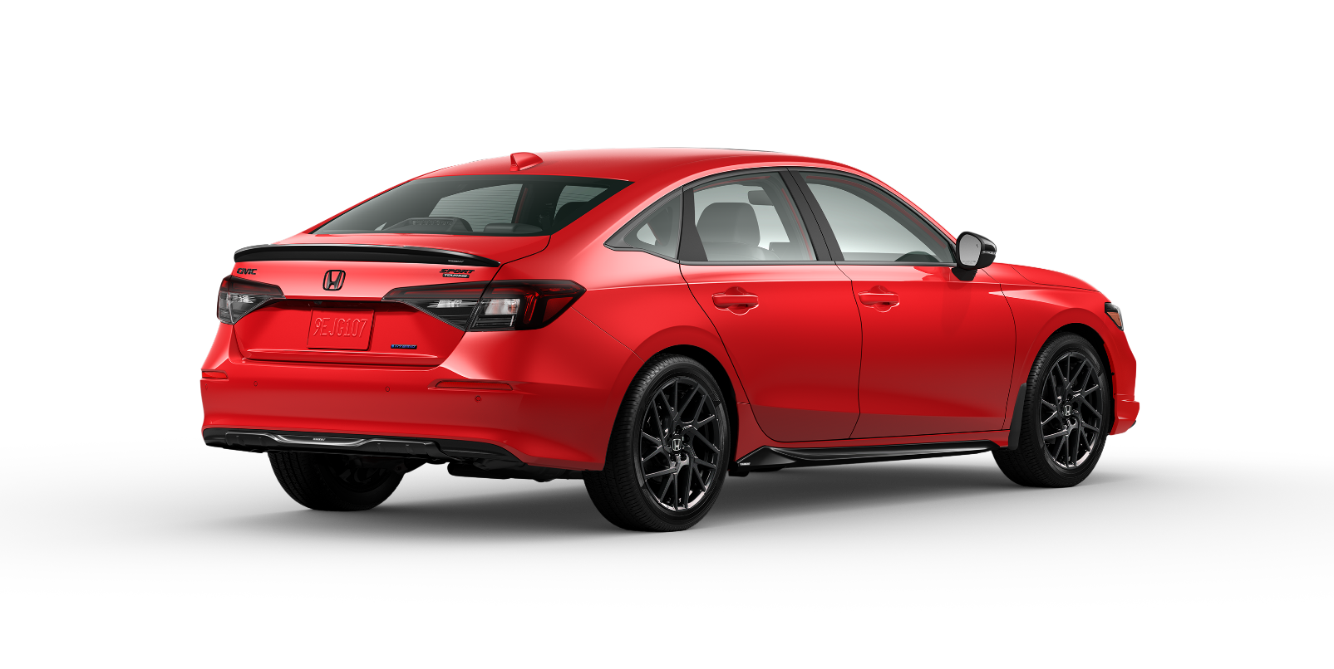

POPULAR ACCESSORIES
20
150 | 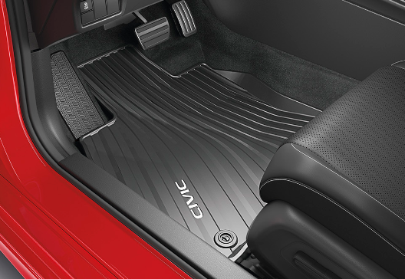 |  |  |  |  | 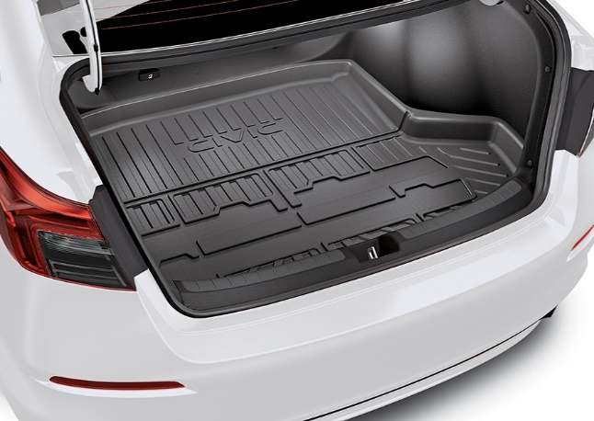 |  |  |  |  | 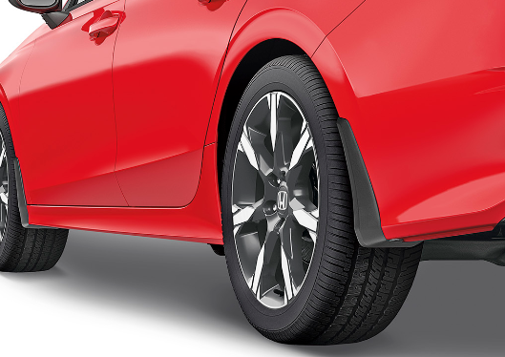

20 | Floor Mats - All-Season |  |  |  |  | Trunk Tray |  |  |  |  | Splash Guards - Rear
20 | $259 | $1.18 | /wk * | (6.99%) |  | $209 | $0.95 | /wk * | (6.99%) |  | $169 | $0.77 | /wk * | (6.99%)

150 | 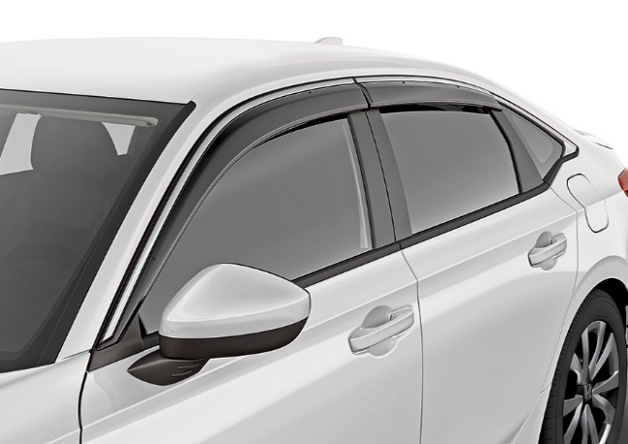 |  |  |  |  | 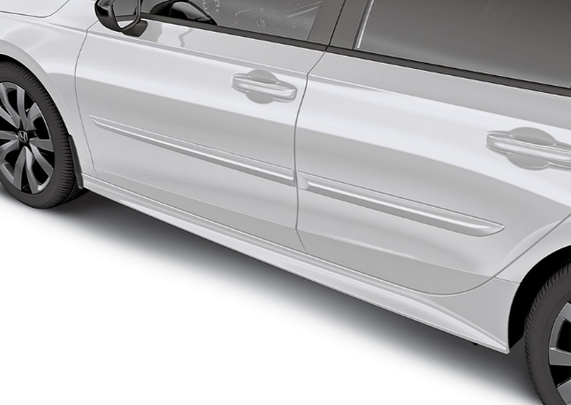 |  |  |  |  | 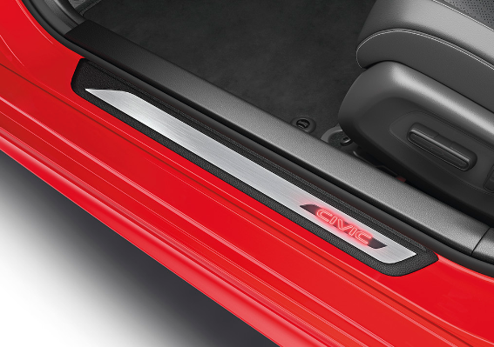

20 | Door Visors - Black |  |  |  |  | Body Side Molding |  |  |  |  | Illuminated Door Sill Trim
50 | $419 | $1.91 | /wk * | (6.99%) |  | $415 | $1.89 | /wk * | (6.99%) |  | $600 | $2.74 | /wk * | (6.99%)

150 | 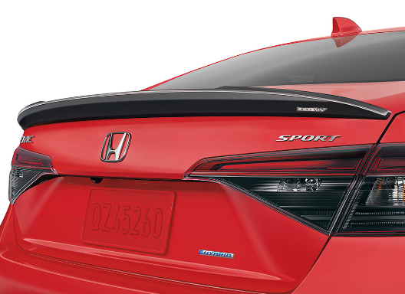 |  |  |  |  | 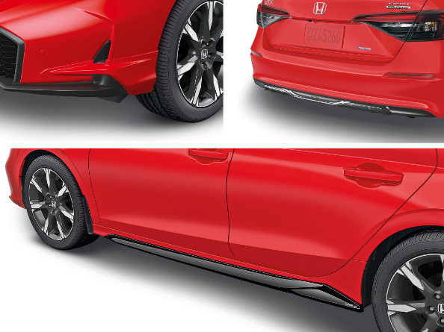 |  |  |  |  | 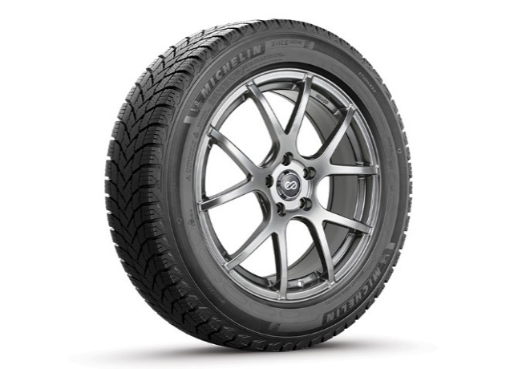

20 | Decklid Spoiler, HPD - TOURING |  |  |  |  | Aero Kit |  |  |  |  | 16” Enkei M52 Wheels & Michelin X-ICE Snow Tire Package
50 | $591 | $2.69 | /wk * | (6.99%) |  | $1,794 | $8.18 | /wk * | (6.99%) |  | $2,182 | $9.95 | /wk * | (6.99%)

 | Genuine Honda Accessories purchased with a new Honda vehicle include a 3 year / 60,000 km manufacturer's warranty.
 | Vehicle accessories purchased after vehicle sale include a 1 year / 20,000km manufacturer's warranty.
20 | *Prices shown include the cost of installation.
60 | *For informational purposes only. Weekly amounts shown are estimated payments based on a 60 month finance contract at 6.99% APR (including the cost of installation). Applicable taxes and fees are extra. Accessories cannot be financed on their own and must be financed through Honda Canada Finance Inc., on approved credit, in conjunction with a Honda vehicle. Representative finance example: $350.00 financed at 6.99% APR equals $1.60 weekly for 60 months. 260 weekly payments required. Cost of borrowing is $64.80 for a total obligation of $414.80. Actual payment amounts will vary based on APR, finance contract term and cost of the applicable accessories. Conditions apply. See your Honda dealer for full details.
 | *More customized weekly payment options & accessories can be seen on Honda.ca - Build & Price
20
18 | (6.99%) | 0.0699
7.5 | 12 | 8 | 8 | 10 | 8.5 | 12 | 8 | 8 | 10 | 8.5 | 12 | 8 | 8 | 10 | 7.5
Publication Date: | 2025-06-12 | All published prices, trim specifications, and availability are subject to change without prior notice. |  |  |  |  |  |  |  |  |  |  |  | Province | 0

